codigo BonosM
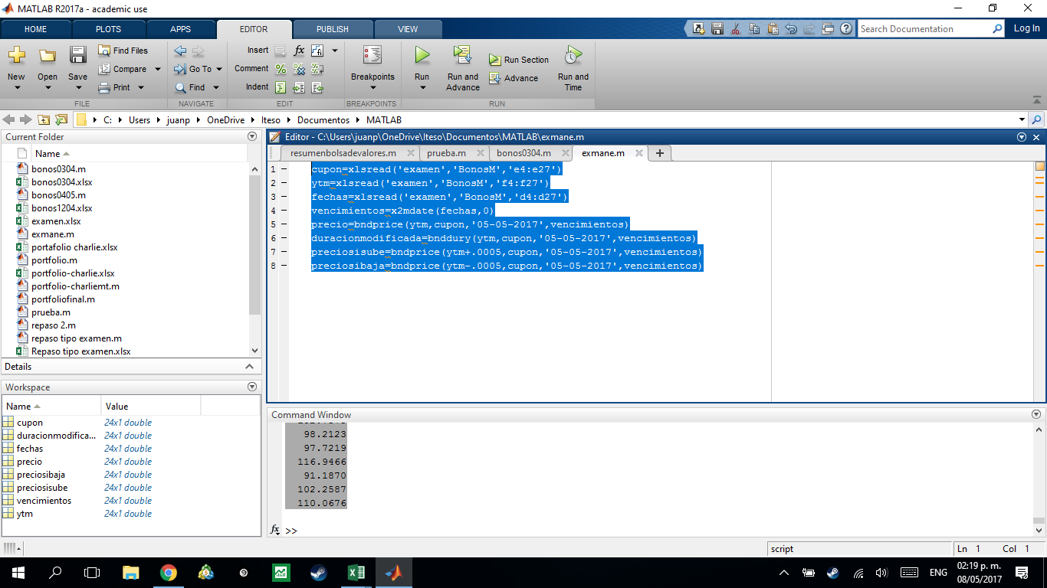
cupon=xlsread('examen','BonosM','e4:e27')
ytm=xlsread('examen','BonosM','f4:f27')
fechas=xlsread('examen','BonosM','d4:d27')
vencimientos=x2mdate(fechas,0)
precio=bndprice(ytm,cupon,'05-05-2017',vencimientos)
duracionmodificada=bnddury(ytm,cupon,'05-05-2017',vencimientos)
preciosisube=bndprice(ytm+.0005,cupon,'05-05-2017',vencimientos)
preciosibaja=bndprice(ytm-.0005,cupon,'05-05-2017',vencimientos)

